Hoja1
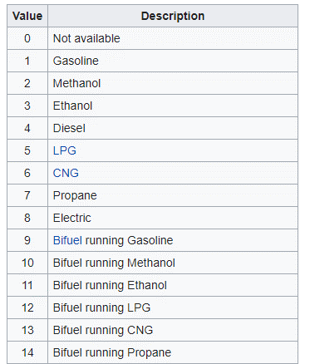
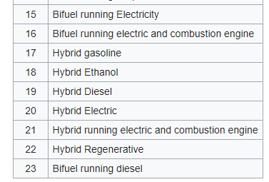
ELM327 | descripción | prioridad | OBD | descripción | bytes respuesta | conversión | unidad | prioridad
<CR> | Repetir último comando | 0 | 0100 | PIDs soportados 01-20 | 4 | - | bin | 0 | * | **
TP h | Probar protocolo h ** | 0 | 0120 | PIDs soportados 21-40 | 4 | - | bin | 0
D | Ajustes predeterminados | 0 | 0133 | Presión absoluta barométrica | 1 | X | kPa | 0
DP | Describir protocolo actual | 0 | 0140 | PIDs soportados 41-60 | 4 | - | bin | 0
DPN | Describir protocolo actual (número) | 0 | 0142 | Voltaje de módulo de control | 2 | (256X+Y)/1000 | V | 0
RV | Leer voltaje entrada | 0 | 0146 | Temperatura ambiente | 1 | X-40 | ºC | 0
SP Ah | Guardar protocolo AUTO en h ** | 0 | 0151 | Tipo de combustible | 1 | * | - | 0
SO 00 | Borrar protocolo guardado | 0 | 015E | Requisitos de emisiones | 1 | ** | - | 0
TP Ah | Probar protocolo h ** en AUTO | 0 | 0160 | PIDs soportados 61-80 | 4 | - | bin | 0
WS | Soft reset | 0 | 0180 | PIDs soportados 81-A0 | 4 | - | bin | 0
Z | Hard reset | 0 | 01A0 | PIDs soportados A1-C0 | 4 | - | bin | 0
SP h | Guardar protocolo h ** | 0 | 01C0 | PIDs soportados C1-E0 | 4 | - | bin | 0
E0, E1 | echo off, echo on | 1 | 0104 | Carga par motor calculada | 1 | X/2,55 | % | 1
IGN | Leer estado contacto | 1 | 010C | RPM motor | 2 | (256X+Y)/4 | rpm | 1
ST hh | Usar timeout hhx4ms | 1 | 010D | Velocidad | 1 | X | km/h | 1
M0, M1 | Memory on, memory off | 1 | 0105 | Temperatura refrigerante motor | 1 | X-40 | ºC | 1
L0, L1 | linefeeds off, linefeeds on | 1 | 0143 | Carga par motor absoluta | 2 | (256X+Y)/2,55 | % | 1
LP | Modo de ahorro de energía | 1 | 015C | Temperatura aceite motor | 1 | X-40 | ºC | 1
 |  |  | 0161 | Demanda de par motor | 1 | X-125 | % | 1
** |  |  | 0162 | Entrega de par motor | 1 | X-125 | % | 1
 |  |  | 022F | Nivel de depósito | 1 | X/2,55 | % | 2
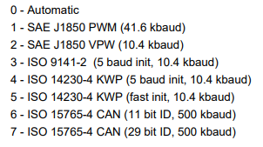
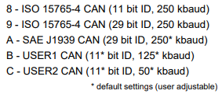
 |  |  | 015A | Posición pedal acelerador relativa | 1 | X/2,55 | % | 2
 |  |  | 015B | Batería eléctrica restante | 1 | X/2,55 | % | 2
 |  |  | 015E | Caudal de combustible | 2 | (256X+Y)/20 | L/h | 2
 |  |  | 010A | Presión de combustible | 1 | 3X | kPa | 3
 |  |  | 010F | Temperatura aire admisión | 1 | X-40 | ºC | 3
 |  |  | 0110 | Caudal aire admisión | 2 | (256X+Y)/100 | g/s | 3
 |  |  | 0122 | Presión de inyección (relativa a vació en admisión) | 2 | 0,079(256X+Y) | kPa | 3
 |  |  | 010B | Presión absoluta en admisión | 1 | X | kPa | 3
 |  |  | 0111 | Posición mariposa admisión | 1 | X/2,55 | % | 3
 |  |  | 0123 | Presión de inyección | 2 | 10(256X+Y) | kPa | 3
 |  |  | 0144 | Combustible-aire ratio | 2 | 2(256X+Y)/65536 | - | 3
 |  |  | 0145 | Posición mariposa admisión relativa | 1 | X/2,55 | % | 3
 |  |  | 0159 | Presión inyección absoluta | 2 | 10(256X+Y) | kPa | 3
 |  |  | 0108 | Fuel trim corto plazo b2 | 1 | X/1,28-102 | % | 4
 |  |  | 0109 | Fuel trim largo plazo b2 | 1 | X/1,28-103 | % | 4
 |  |  | 010E | Avance apertura | 1 | X/2-64 | º TDC | 4
 |  |  | 0106 | Fuel trim corto plazo b1 | 1 | X/1,28-100 | % | 4
 |  |  | 0107 | Fuel trim largo plazo b1 | 1 | X/1,28-101 | % | 4
 |  |  | 012C | Acción EGR | 1 | X/2,55 | % | 4
 |  |  | 015D | Tiempo inyección | 2 | (256X+Y)/128-210 | º TDC | 4
 |  |  | 0167 | Temperatura refrigerante motor | 3
 |  |  | 016B | Temperatura gas EGR | 5
 |  |  | 016F | Presión admisión turbo | 3
 |  |  | 0173 | Presión escape | 5
 |  |  | 0174 | RPM turbo | 5
 |  |  | 0175 | Temperatura turbo | 5
 |  |  | 0176 | Temperatura turbo | 5
 |  |  | 0187 | Presión absoluta admisión | 5
 |  |  | 019D | Caudal de combustible (motor) | 4 |  | g/s
 |  |  | 019E | Caudal de escape (motor) | 2 |  | kg/h
 |  |  | 01A4 | Marcha engranada
 |  |  | 01A6 | Odómetro |  |  | hm

